关系图
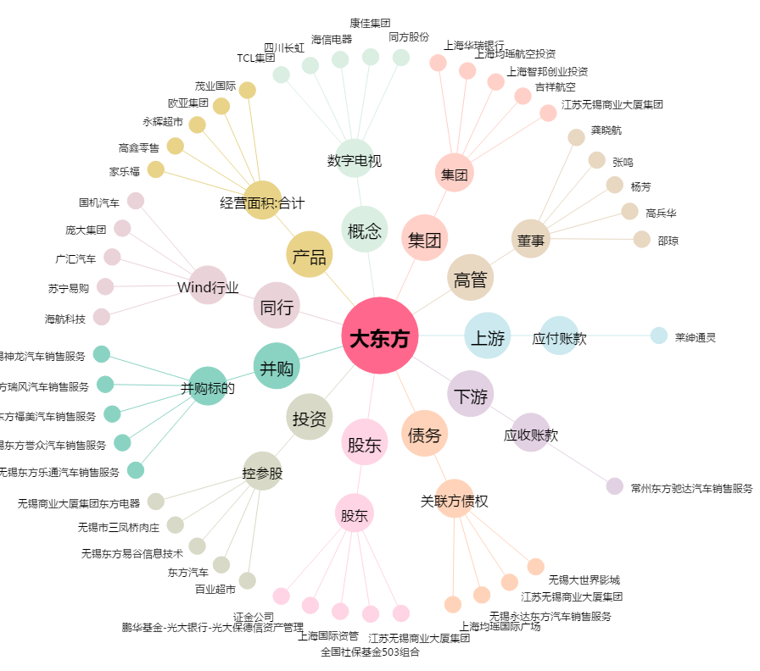
大东方[600327.SH] - 关系概览图

